本校費率表
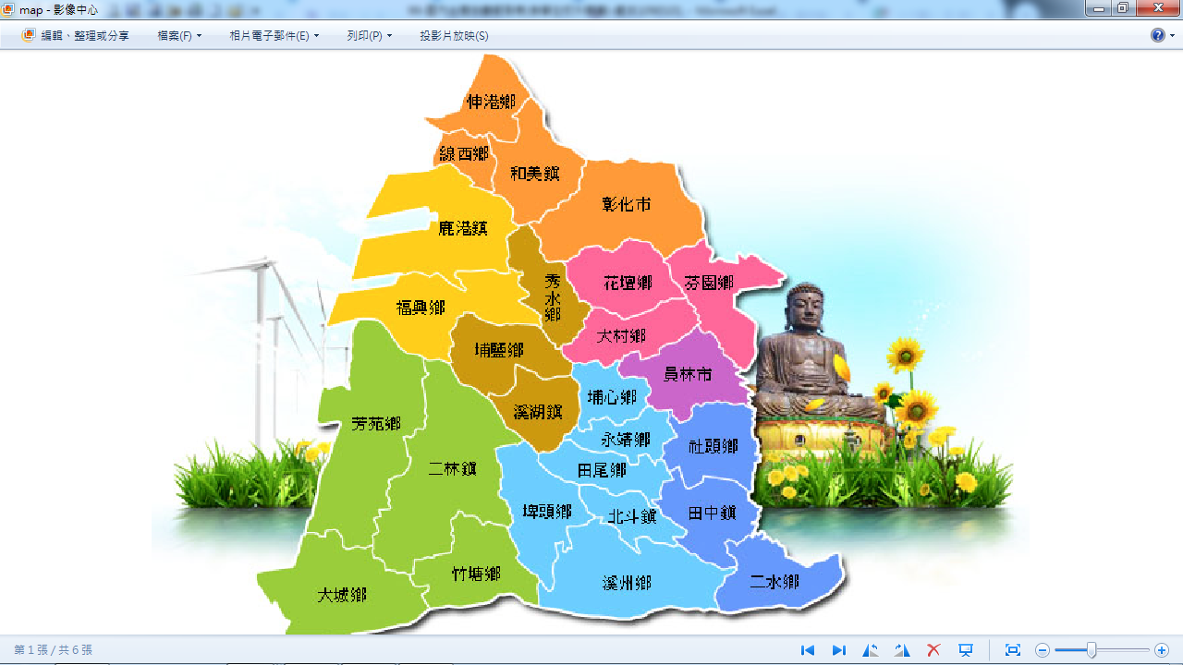
彰化縣彰化市大竹國民小學員工學生出差交通費費率參考表
出差地點 | 單程 費率 | 往返 交通費 | 計算過程說明
芬園鄉 | 45 | 90 | 彰化-社口48元
彰化市 | 25 | 50
花壇鄉 | 25 | 50 | 彰化-花壇25元
大村鄉 | 35 | 70 | 彰化-蓮花池38元
員林市 | 50 | 100 | 彰化-員林50元
社頭鄉 | 70 | 140 | 彰化-社頭=74元
田中鎮 | 100 | 200 | 彰化--田中104元
二水鄉 | 125 | 250 | 彰化-二水125元
埔心鄉 | 75 | 150 | 彰化-員林50元+員林-埔心25元=75元
永靖鄉 | 65 | 130 | 彰化-永靖66元
田尾鄉 | 75 | 150 | 彰化--田尾=78元
北斗鎮 | 90 | 180 | 彰化--北斗91元
溪州鄉 | 110 | 220 | 彰化-溪州110元-員客
秀水鄉 | 25 | 50 | 彰化-秀水25元
埔鹽鄉 | 35 | 70 | 彰化-埔鹽37元
溪湖鎮 | 50 | 100 | 彰化-溪湖51元
埤頭鄉 | 75 | 150 | 彰化-溪湖51元+溪湖-埤頭(東合興)27元=78元
和美鎮 | 25 | 50 | 彰化-和美25元
線西鄉 | 40 | 80 | 彰化-口厝41元
伸港鄉 | 35 | 70 | 彰化-水尾36元
鹿港鎮 | 50 | 100 | 彰化-鹿港50元
福興鄉 | 40 | 80 | 彰化-福興43元
二林鎮 | 105 | 210 | 彰化-二林108元
竹塘鄉 | 130 | 260 | 彰化-二林108元+二林-竹塘25元=133元
芳苑鄉 | 135 | 270 | 彰化-二林108元+二林-芳苑28元=136元
大城鄉 | 130 | 260 | 彰化-二林108元+二林-大城25元=133元
原台中市 | 65 | 130 | 大竹-彰化火車站25元+彰化-台中(自強號)40元=65元
豐原區 | 95 | 190 | 大竹-彰化火車站25元+彰化-豐原(自強號)72元=97元
中興新村 | 80 | 160 | 彰化-中興83元
南投市 | 105 | 210 | 彰化-南投109元
1、以110/12/20查詢之票價加總後，5元為單位，不足5元者無條件捨去，得出之金額為該地區之單程費率。
2、以上費率參考表僅提供參考，得每年視本校財務收支及大眾運輸工具票價變動情形檢討調整。

教職員工-110啟用-範例
彰化縣彰化市大竹國民小學國內出差旅費報告表(範例)
憑証編號 |  |  |  |  | 支出科目 |  |  | 用途說明 |  |  |  | 代墊人簽章 | 本人具領，此欄位無須簽章
 |  |  |  |  | 服務費用 |  |  | 請領"出差事由"之差旅費
 |  |  |  |  | 旅運費 |  |  |  |  |  |  | 代墊金額
 |  |  |  |  | 國內旅費231 |  |  |  |  |  |  | 簽證號碼
姓名 |  |  | ○○○ |  |  | 職務別 |  | ○○○ |  | 職級 |  |  | 薦任第7職等
中華民國108年 月 日起至108年 月 日止 |  |  |  |  |  |  |  |  | 共計 | 0.5 | 日
月 | 日 | 日數(1日或0.5日) | 研習訓練 性質 |  | 地點 (縣市及鄉鎮市) |  | 出差事由 {至**(詳細地點如某某國小)辦理…} |  | 交通費 |  |  | 住宿費 (檢據核銷) 60公里以上 | 雜費 (0.5日折半支領) |  | 合計
 |  |  | 是 | 否 | 起 | 訖 |  |  | 高鐵 船舶 飛機 | 計 程 車 | 大眾運輸工具 |  | 縣內(外)5公里以上、縣外30公里以內(100元) | 縣外 30公里 以上 (200元)
1 | 28 | 0.5 |  | V | 大竹國小 | 花壇鄉 | 至花壇國小辦理... |  |  |  | 50 |  | 50 |  | 100
範例
 |  |  |  |  |  |  |  |  |  |  |  |  |  |  | 0
 |  |  |  |  |  |  |  |  |  |  |  |  |  |  | 0
 |  |  |  |  |  |  |  |  |  |  |  |  |  |  | 0
 |  |  |  |  |  |  |  |  |  |  |  |  |  |  | 0
 |  |  |  |  |  |  | 合計 |  | 0 | 0 | 50 | 0 | 50 | 0 | 100
茲收到出差旅費 |  |  |  | 100元整 |  |  |  |  | 具領人 |  |  |  |  |  | (簽名或蓋私章)
1.雜費：公里數區間由出差人依實際填報負責；研習訓練性質不得支領雜費；出差時數不足4小時，以0.5日計；4小時以上不足8小時，以1日計。
凡涉及公出公差性質合法性正確性之審核與請領差旅費之銷差，由人事權責單位審核負責。
出差人 |  |  |  |  | 單位主管 |  |  | 人事權責單位 |  |  | 會計室 |  |  |  | 機關長官

